Sheet1
https://jawhm.or.jp/start.html

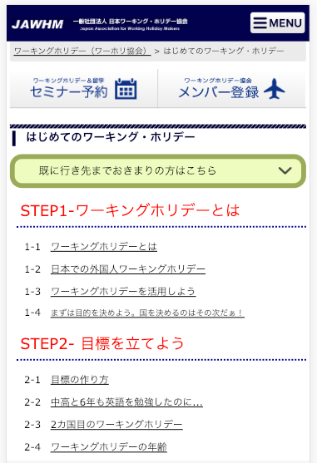

ログインボタンを追加 thêm vào nút đăng nhập(ログイン)
（TOPページ以外の全てのページに追加）
thêm vào tất cả các trang ngoài trang TOP

追加
thêm vào

リンク先：
/system.html
ワーキングホリデー制度について

ワーキングホリデーってそもそも何？興味はあるけど詳しくは分からない。そんな方はこちら。制度のことや手続きのことなどを詳しく解説！

ワーキングホリデー協定国を知ろう！
リンク先：
/country/

日本とワーホリ協定を結んでいる国の事を、どれくらい知っていますか？各国の魅力を紹介していきます。

リンク先：
/katsuyou.html
ワーホリ協会活用ガイド

日本ワーキング・ホリデー協会があなたのワーホリ成功をフルサポート！ワーホリの概要はわかったけど、何から準備をすればよいかわからない。そんな方に当協会のサポートを上手に活用頂くためのポイントをご案内します。

https://jawhm.or.jp/step1.html
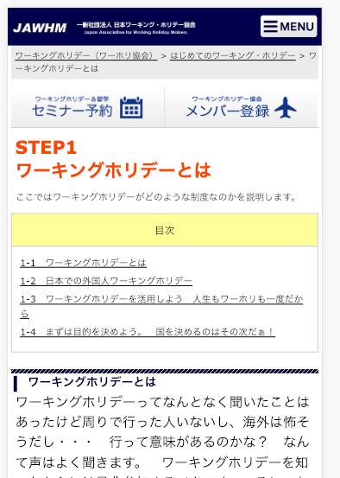

追加
thêm vào

start.hmltと同じ

